상품제안서
스위스밀리터리 친환경 2단자동+3단수동 우산+150g타올 2P 세트 | 상품코드: F30803

 |  |  |  |  |  |  | 02-412-0044 | www.easy1.co.kr
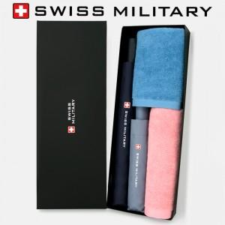

【상세/제작정보】 | * 타올자수인쇄 별도문의 * 쇼핑백 700원(별도)

【인쇄/포장옵션】 | 실크, 원단인쇄 / 포장지포장

【공급단가】 | 수량 | 50~ | 100~ | 500~ | 1,000~ | 2,000~
*VAT별도 | 단가 | 24,480원 | 24,070원 | 23,460원 | 23,050원 | 22,440원

【상품 URL】 | https://dev.easy1.co.kr:443/src/goods_detail.php?gdno=30803

